一般用
令和８年度下半期「“学びま専科”生涯学習イベントガイドブック」掲載依頼書

 |  |  |  | 団体名

事 業 名 | 内 容 | 対象・定員 | 日時 | 会 場 | 参加費 | 申込み・問合せ先

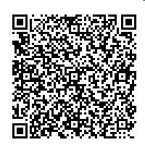
上記の事項を生涯学習イベントガイドブック及び蓮田市ホームページへの掲載を希望します。
電子申請による
提出も可能です
令和 年 月 日
蓮 田 市 教 育 委 員 会 教 育 長 様
 |  | 住 所
 |  | メールアドレス |  |  | 電話番号
 |  | 氏 名

